Накладная-№3
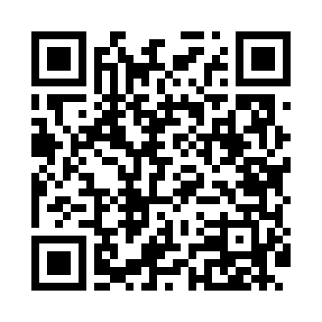
Номер товарно-транспортной накладной: |  |  | Торговый представитель: Amriyev Muhammad
Поставщик: Toshkent falcon fly 2 |  |  | Телефон торгового представителя: +998972880505
Дата отгрузки: 16.10.2025 |  |  | Контрагент: """" Klient
Дата консигнации: |  |  | Адрес:
Доставщик: |  |  | Телефон:
Телефон доставщика:
Время заказа: 16.10.2025 12:52:00
№ | Штрих-код | Название товаров (работ,услуг) | Количество | Количество в кейсе | Цена | Сумма
 |  |  | 82 |  |  | 101.1
1 | 6920250467429 | Пластмасса пиёла 021-50 DB-67-42-1 | 20 | 20 шт. | 1.20 | 24
2 | 6920250467597 | Пластмасса коса DB-67-132 | 20 | 20 шт. | 1.50 | 30
3 | 2013371386534 | Термос вакумные для питья 1500 ml DB-131-8 | 4 | 4 шт. | 5.30 | 21.20
4 | 2020082995023 | Соусница стеклянная DB-33-14 | 6 | 6 шт. | 0.80 | 4.80
5 | 2020000000105 | Зираворлар солиш учун махсус банкалар TP1055- 12 ( 0,10 kg ) ( 4,5*10*4,5 sm ) DB-52-7 | 15 | 15 шт. | 0.40 | 6
6 | 6972544853258 | Подставка для зубочисток M5325 AS 23.12 DB-15 -170 | 6 | 6 шт. | 0.50 | 3
7 | 6689200307474 | Металл қошиқ DB-7-47 | 3 | 3 шт. | 1.30 | 3.90
8 | 2112345678924 | Кошик 1010 6 DB-3-30 | 2 | 2 шт. | 1.10 | 2.20
9 | 6937713905329 | Металлическая подставка для Бумаги DB-306-18 | 6 | 6 шт. | 1 | 6
Итого: 101.1$|->UZS: 1,263,750.00

